1.1
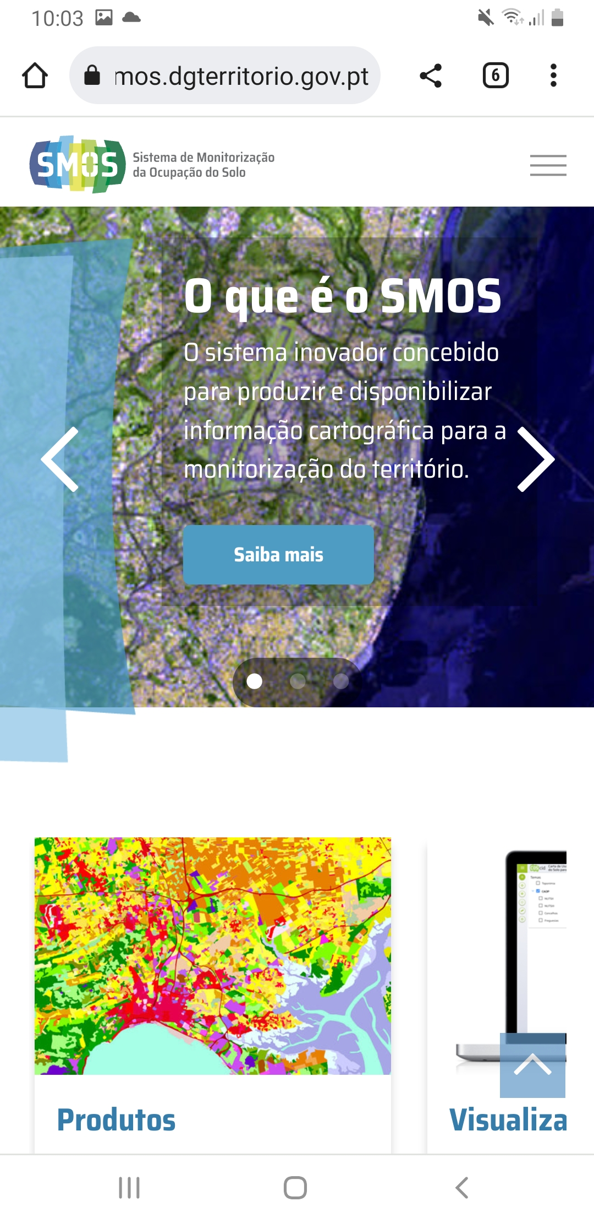
voltar à página inicial |  |  |  | 1 - CLAREZA DO CONTEÚDO
 | S | N | NA
 | x |  |  | 1.1 O sítio Web apresenta um resumo breve do seu propósito, visível sem se fazer scroll
 |  |  |  | Num primeiro vislumbre do sítio Web deve ser visível uma breve definição do seu propósito que dê a indicação ao utilizador de que sítio Web se trata e quais são as tarefas que se podem levar a efeito.

 | Listagem de evidências
 |  |  |  |  | Notas:
 | https://smos.dgterritorio.gov.pt/ |  |  |  | O sítio Web SMOS (https://smos.dgterritorio.gov.pt/) apresenta um resumo breve do seu propósito, visível sem se fazer scroll, dando a conhecer ao utilizador de que sítio Web se trata e quais são as tarefas que se podem executar, quer em ambiente desktop, quer em ambiente mobile.
 | Desktop
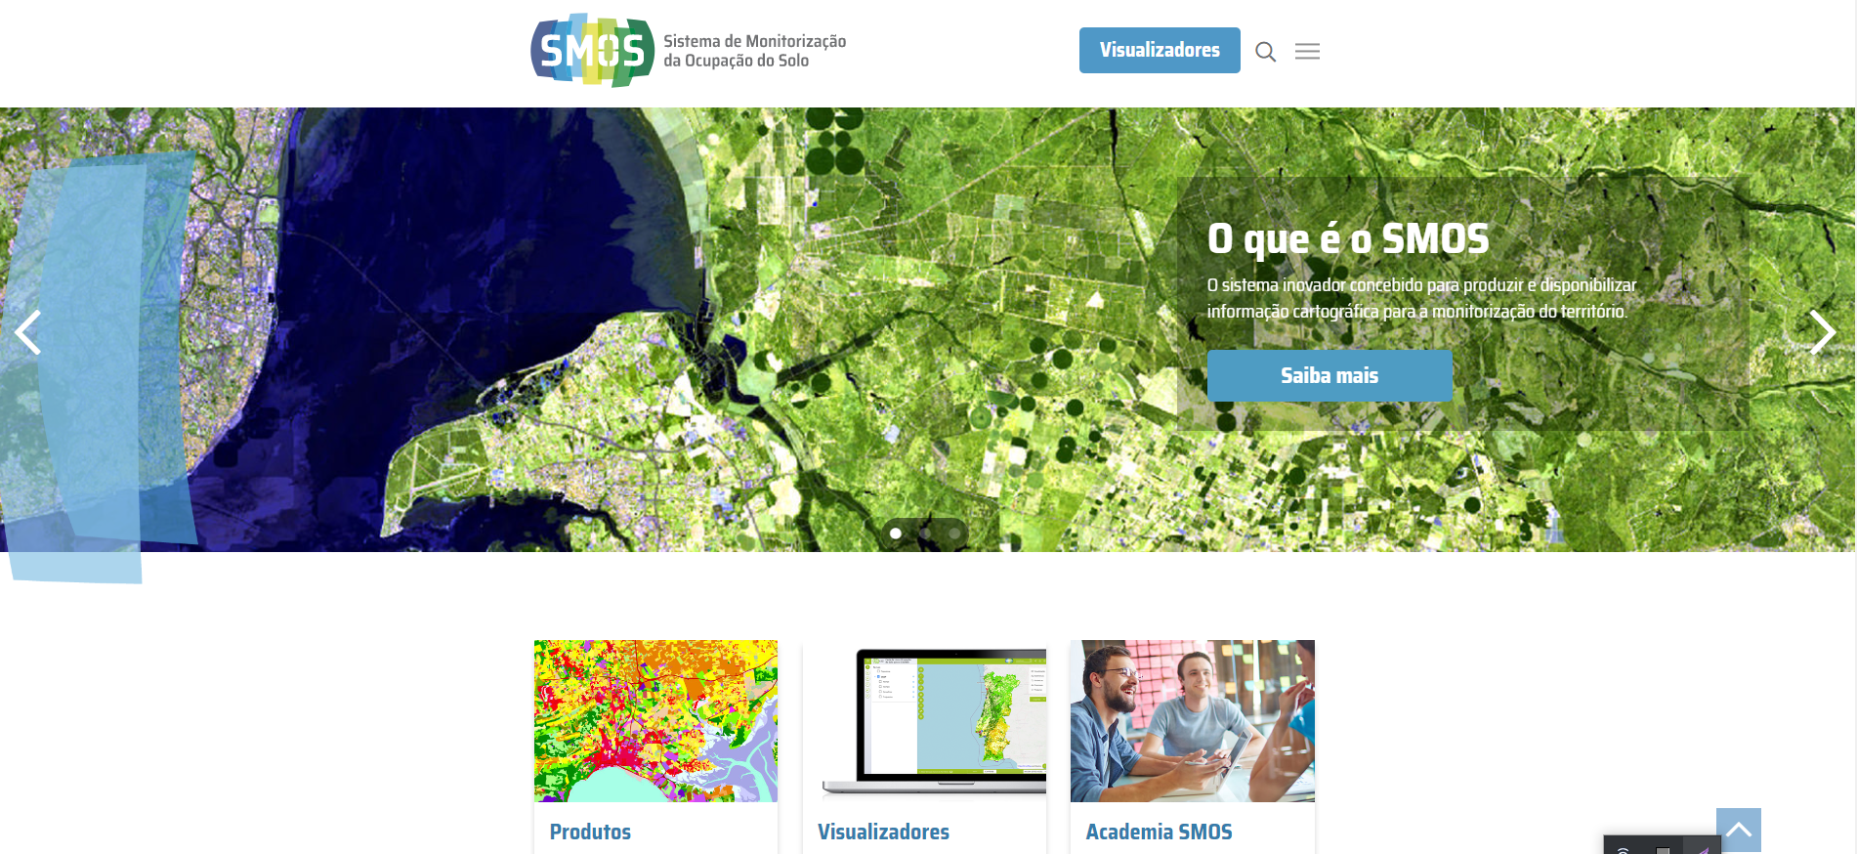

 | Mobile

1.2
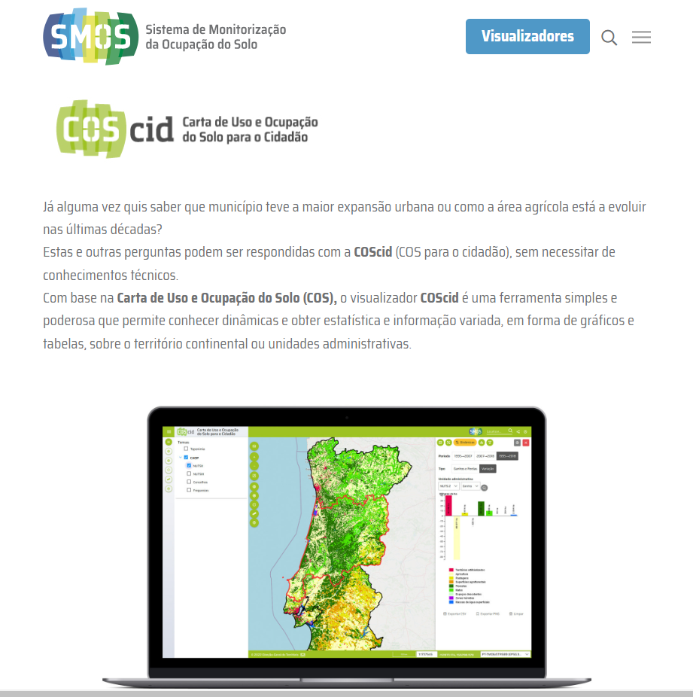
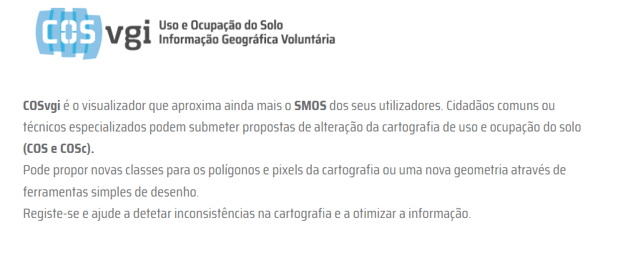
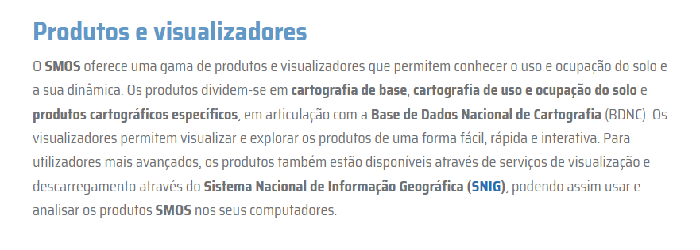
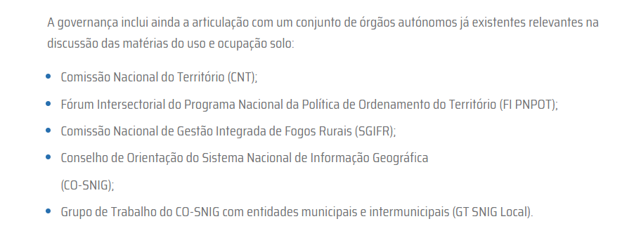
voltar à página inicial |  |  |  | 1 - CLAREZA DO CONTEÚDO
 | S | N | NA
 | x |  |  | 1.2 Os termos mais complexos têm uma definição agregada
 |  |  |  | Quando são usados termos complexos ou técnicos que não sejam de uso corrente, estes devem ter agregada uma definição. Todos os termos definidos desta forma devem fazer parte de um glossário disponível no sítio Web.

 | Listagem de evidências
 |  |  |  |  | Notas:
 |  |  |  |  | Quando são usados termos complexos ou técnicos que não sejam de uso corrente, incluindo siglas, os mesmos apresentam uma definição agregada no próprio corpo de texto. O sítio web SMOS não disponibiliza um glossário.

1.3
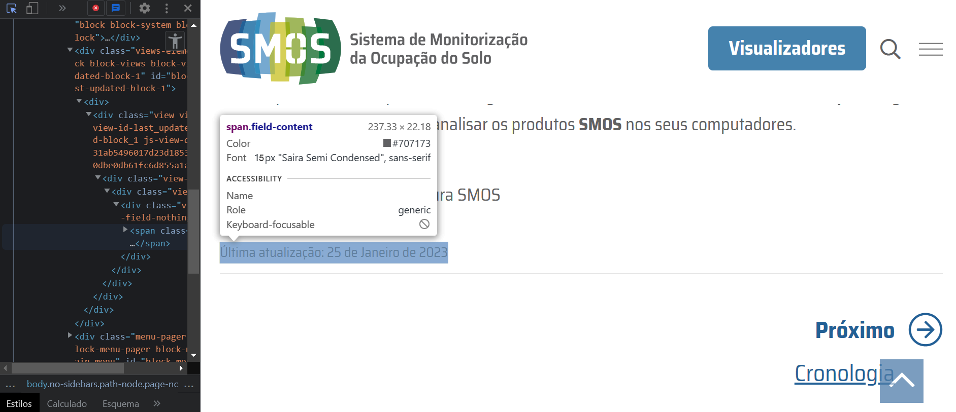
voltar à página inicial |  |  |  | 1 - CLAREZA DO CONTEÚDO
 | S | N | NA
 | x |  |  | 1.3 Cada bloco de conteúdo contém a sua data de atualização
 |  |  |  | Cada bloco de conteúdo isolado ou conjunto de blocos de conteúdo relacionado deverá ter a data da sua atualização associada, expressa num tamanho de letra 2 pontos abaixo ao do corpo do texto, com contraste mais reduzido mas nunca inferior a 4,5:1.

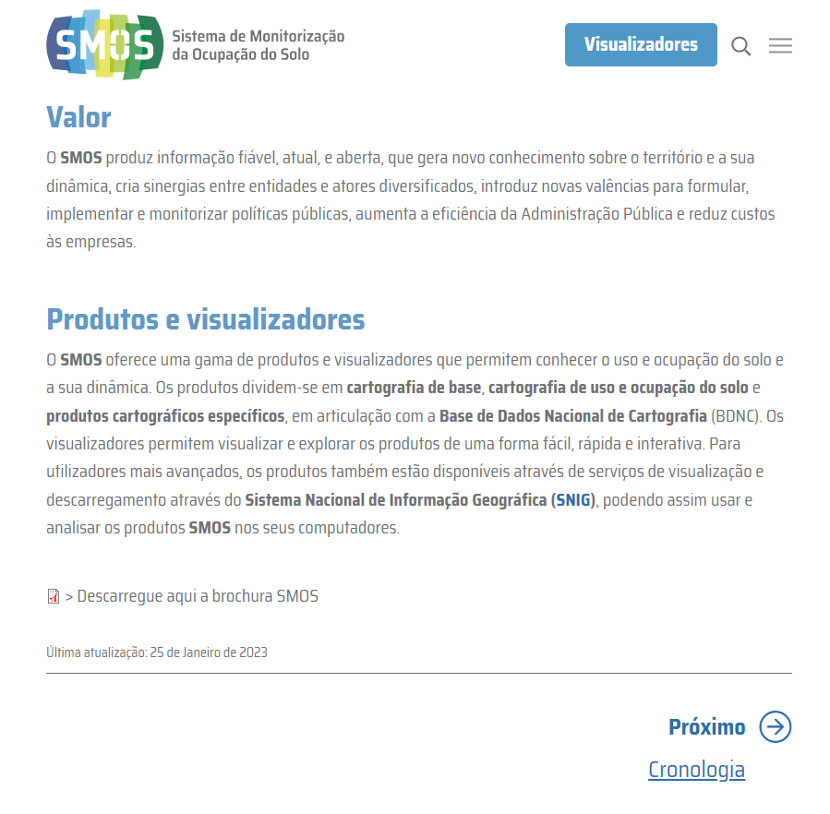
 | Listagem de evidências
 |  |  |  |  | Notas:
 |  |  |  |  | Cada bloco de conteúdo ou conjunto de blocos de conteúdo do sítio Web SMOS tem a data da sua atualização associada, expressa num tamanho de letra 2 pontos abaixo ao do corpo do texto, com contraste mais reduzido. Ferramenta de Validação - Ferramentas do programador, Google Chrome.

1.4
voltar à página inicial |  |  |  | 1 - CLAREZA DO CONTEÚDO
 | S | N | NA
 | x |  |  | 1.4 A informação sobre a entidade responsável pelo conteúdo está em todas as páginas
 |  |  |  | A identificação da entidade responsável pelos conteúdos produzidos, incluindo uma hiperligação para a página de contactos deverá constar do rodapé de todas as páginas.

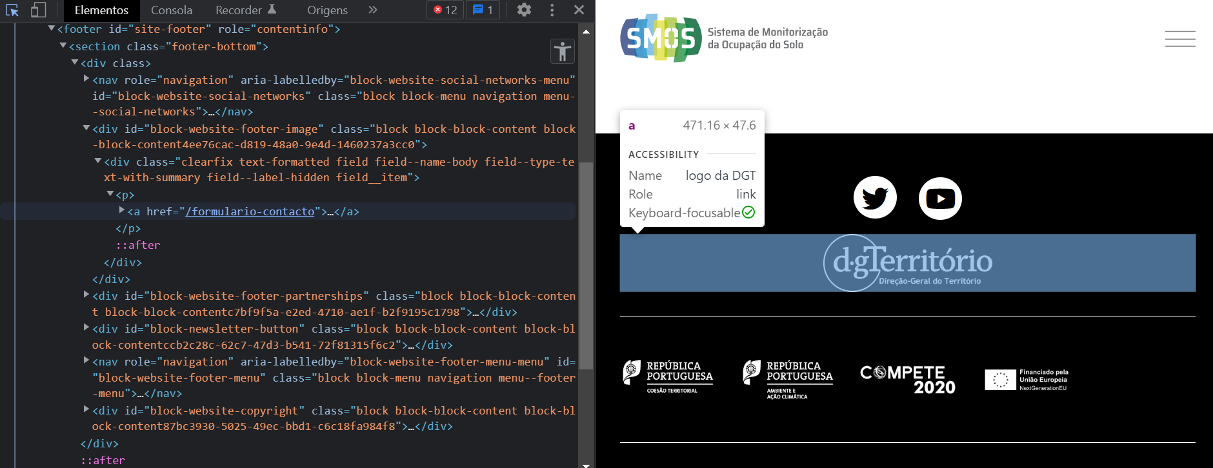
 | Listagem de evidências
 |  |  |  |  | Notas:
 |  |  |  |  | A identificação da entidade responsável do sítio Web SMOS (Direção-Geral do Território) está em todas as páginas, no rodapé. A mesma inclui uma hiperligação para o Formulário de Contacto. Ferramenta de Validação - Ferramentas do programador, Google Chrome.

2.1
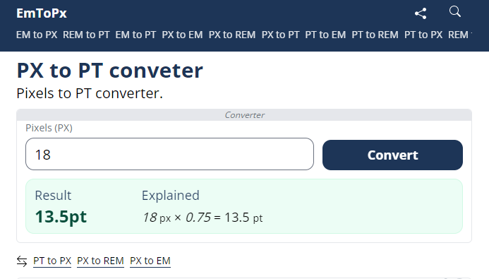
voltar à página inicial |  |  |  | 2 - USABILIDADE DO CONTEÚDO
 | S | N | NA
 | x |  |  | 2.1 O tipo de letra do corpo do documento é adequado e o tamanho da letra é, no mínimo, de 12 pontos
 |  |  |  | De forma a assegurar a boa legibilidade do texto para todos os utilizadores, o tamanho de letra do texto que compõe o corpo do documento deverá ser, no mínimo, de 12 pontos, assegurando sempre que os mesmos são escaláveis para tamanhos superiores, sempre que o utilizador considere necessário.

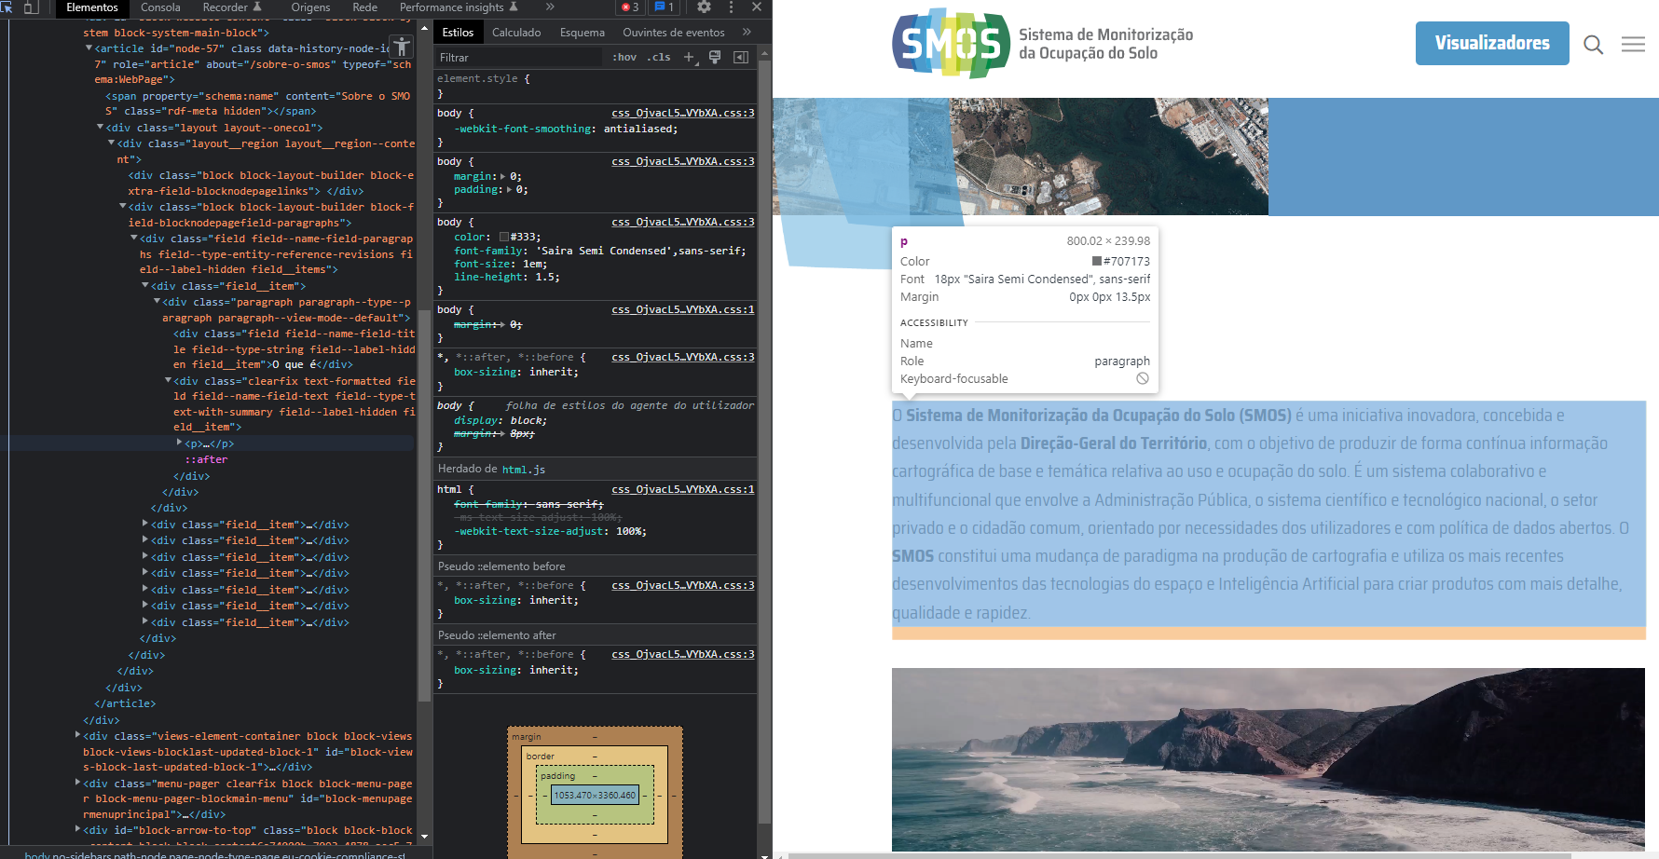
 | Listagem de evidências
 |  |  |  |  | Notas:
 |  |  |  |  | De forma a assegurar a boa legibilidade do texto para todos os utilizadores, o tamanho de letra do texto que compõe o corpo do documento no sítio Web SMOS (https://smos.dgterritorio.gov.pt/) é de 13.5 pontos. É também contemplada a escalabilidade para tamanhos superiores. Ferramentas de Validação - Ferramentas do programador do Google Chrome; Ferramenta de conversão Emtopx (https://emtopx.com/px-to-pt/).

2.2
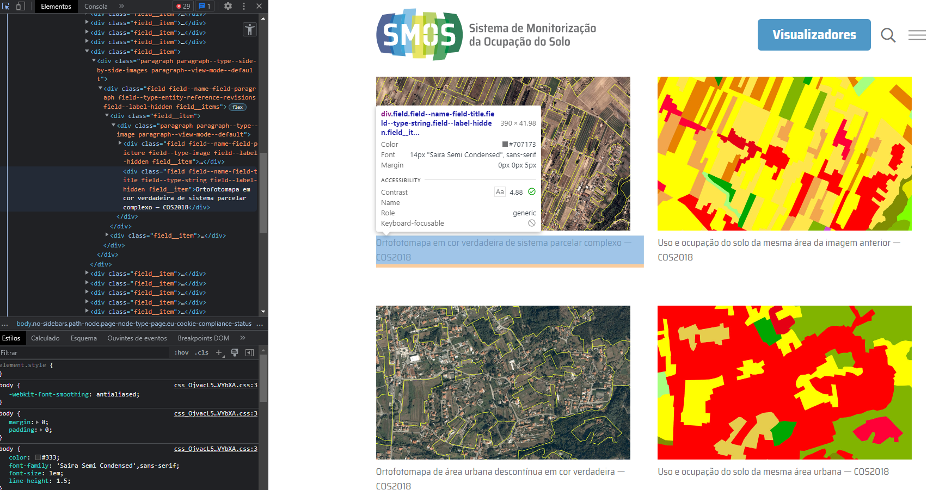
voltar à página inicial |  |  |  | 2 - USABILIDADE DO CONTEÚDO
 | S | N | NA
 | x |  |  | 2.2 A informação secundária (datas, autores) utiliza, no mínimo, um tamanho de letra de 10 pontos
 |  |  |  | A informação secundária, como os autores de textos ou de imagens, as datas de publicação ou outros tipos de meta-informação, podem usar tamanhos de letra mais pequenos, mas, no mínimo, com 10 pontos, assegurando sempre que os mesmos são escaláveis para tamanhos superiores, sempre que o utilizador considere necessário.

 | Listagem de evidências
 |  |  |  |  | Notas:
 | https://smos.dgterritorio.gov.pt/sobre-o-smos |  |  |  | A informação secundária constante no sítio Web SMOS (https://smos.dgterritorio.gov.pt/), como os autores de textos ou de imagens, as datas de publicação ou outros tipos de meta-informação, usam tamanhos de letra mais pequenos, mas, no mínimo, com 10 pontos, assegurando sempre que os mesmos são escaláveis para tamanhos superiores, sempre que o utilizador considere necessário. Ferramenta de Validação - Ferramentas do programador do Google Chrome.
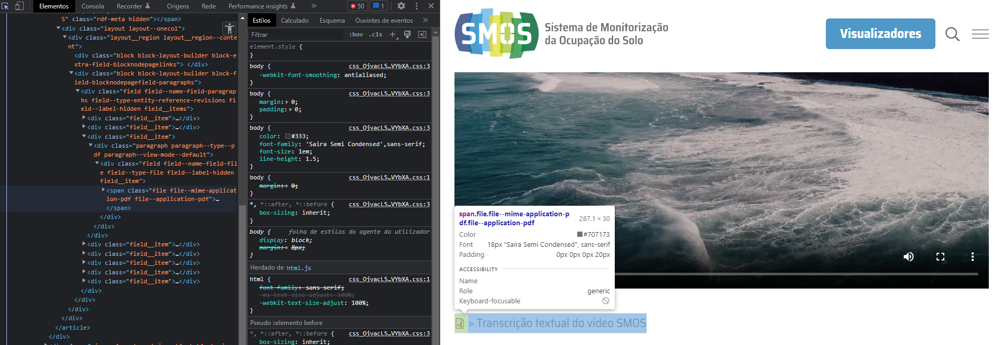

 | https://smos.dgterritorio.gov.pt/colaborativo
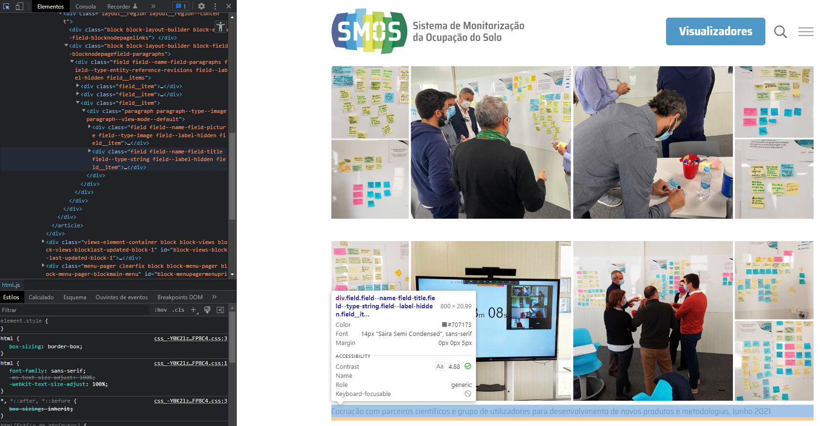

 | https://smos.dgterritorio.gov.pt/cartografia-de-base
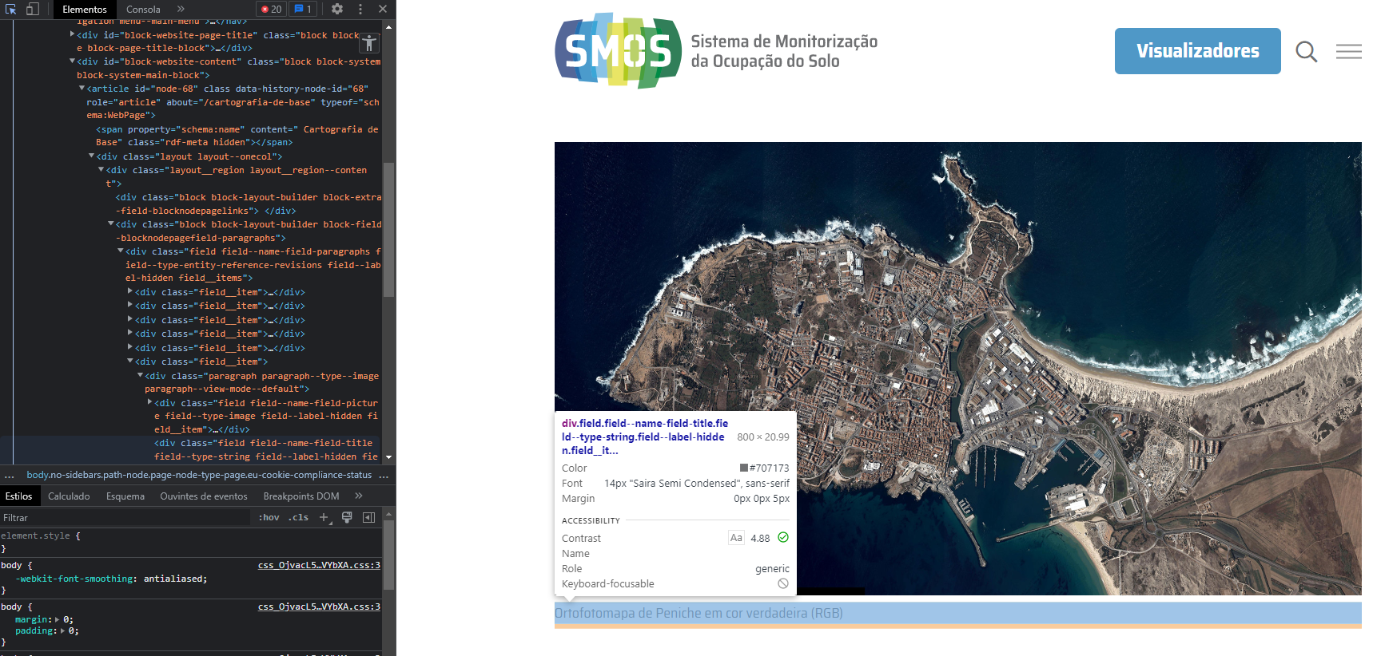

 | https://smos.dgterritorio.gov.pt/cartografia-de-uso-e-ocupacao-do-solo
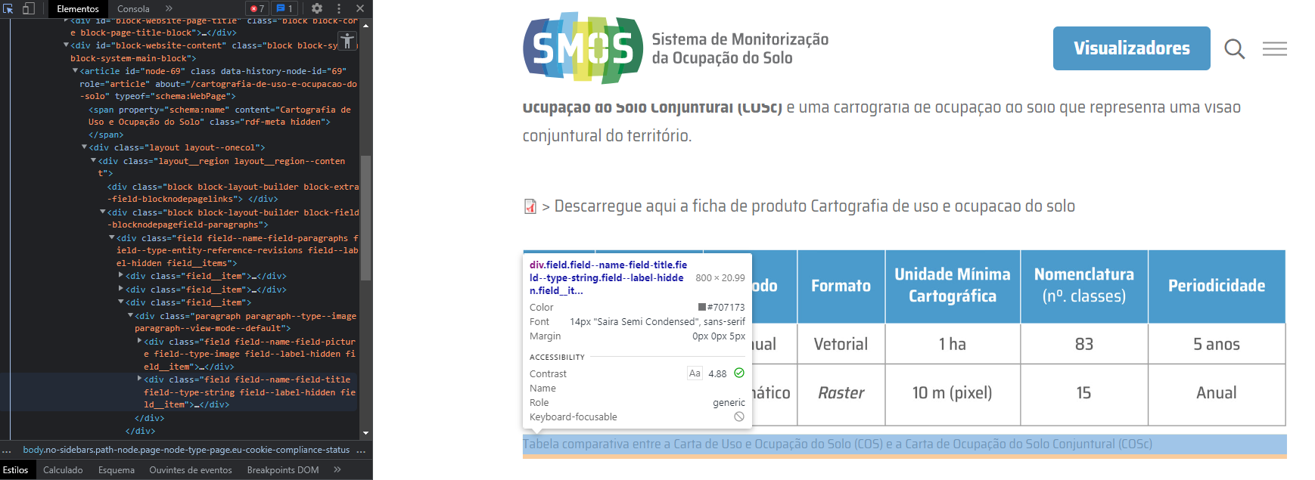

 | https://smos.dgterritorio.gov.pt/cartografia-de-uso-e-ocupacao-do-solo

2.3
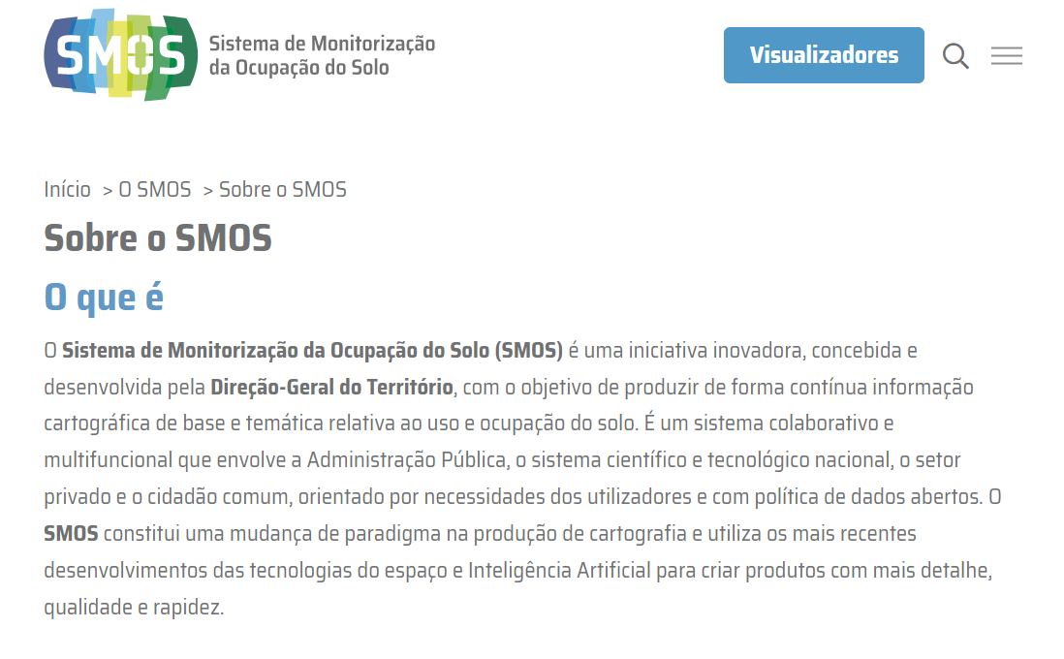
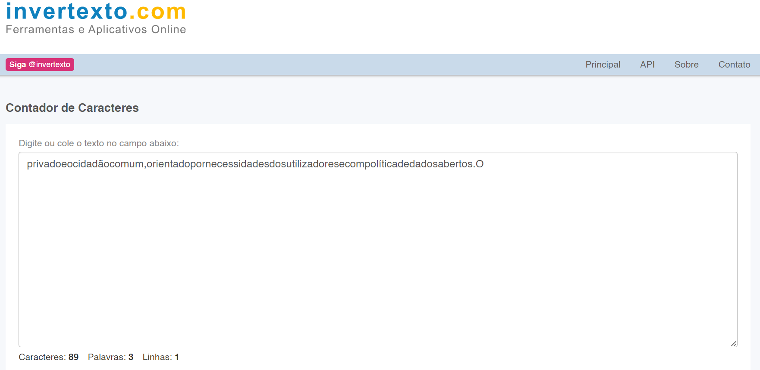
voltar à página inicial |  |  |  | 2 - USABILIDADE DO CONTEÚDO
 | S | N | NA
 | x |  |  | 2.3 Blocos e linhas de texto com largura não superior a 100 caracteres
 |  |  |  | Para manter o conforto de leitura, os blocos ou linhas de texto não deverão ter mais de 100 caracteres de largura. Os 80 caracteres correspondem à dimensão que se apresenta nos estudos como a mais confortável para os utilizadores.

 | Listagem de evidências
 |  |  |  |  | Notas:
 | https://smos.dgterritorio.gov.pt/sobre-o-smos |  |  |  | Os blocos e linhas de texto do sítio Web SMOS não têm mais de 100 caracteres de largura. Ferramenta de Validação - Invertexto (https://www.invertexto.com/contador-caracteres)

2.4
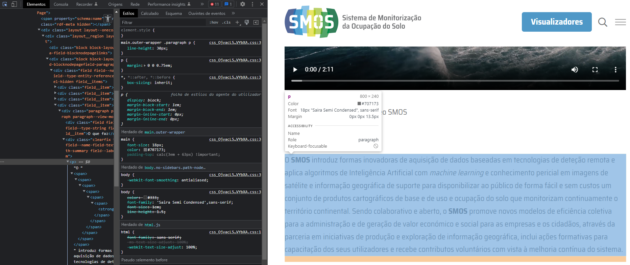
voltar à página inicial |  |  |  | 2 - USABILIDADE DO CONTEÚDO
 | S | N | NA
 | x |  |  | 2.4 O espaçamento entre linhas não é inferior a 1.5x o tamanho da letra
 |  |  |  | Para assegurar a leitura confortável de blocos de texto deve ser usado um espaçamento entre linhas de 1.5x o tamanho da letra.

 | Listagem de evidências
 |  |  |  |  | Notas:
 |  |  |  |  | O espaçamento entre linhas é de 1.5x o tamanho da letra, característica presente em todo o texto do sítio Web SMOS (https://smos.dgterritorio.gov.pt/). Ferramenta de Validação - Ferramentas do programador do Google Chrome.
 | https://smos.dgterritorio.gov.pt/sobre-o-smos

3.2
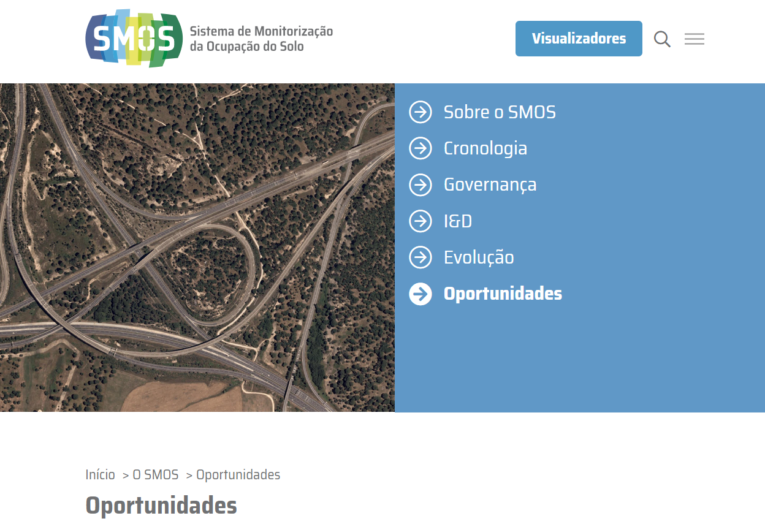
voltar à página inicial |  |  |  | 3 - ESTRUTURA DA NAVEGAÇÃO
 | S | N | NA
 | x |  |  | 3.2 A navegação principal está sempre visível e sempre no mesmo local
 |  |  |  | As opções de primeiro nível da navegação principal estão sempre visíveis e encontram-se sempre no mesmo local em todas as páginas. A posição atual do utilizador na estrutura de navegação deve ser evidenciada.

 | Listagem de evidências
 |  |  |  |  | Notas:
 |  |  |  |  | As opções de primeiro nível da navegação principal do sítio Web SMOS estão sempre visíveis e encontram-se sempre no mesmo local em todas as páginas. A posição atual do utilizador na estrutura de navegação é claramente evidenciada.
 | https://smos.dgterritorio.gov.pt/sobre-o-smos
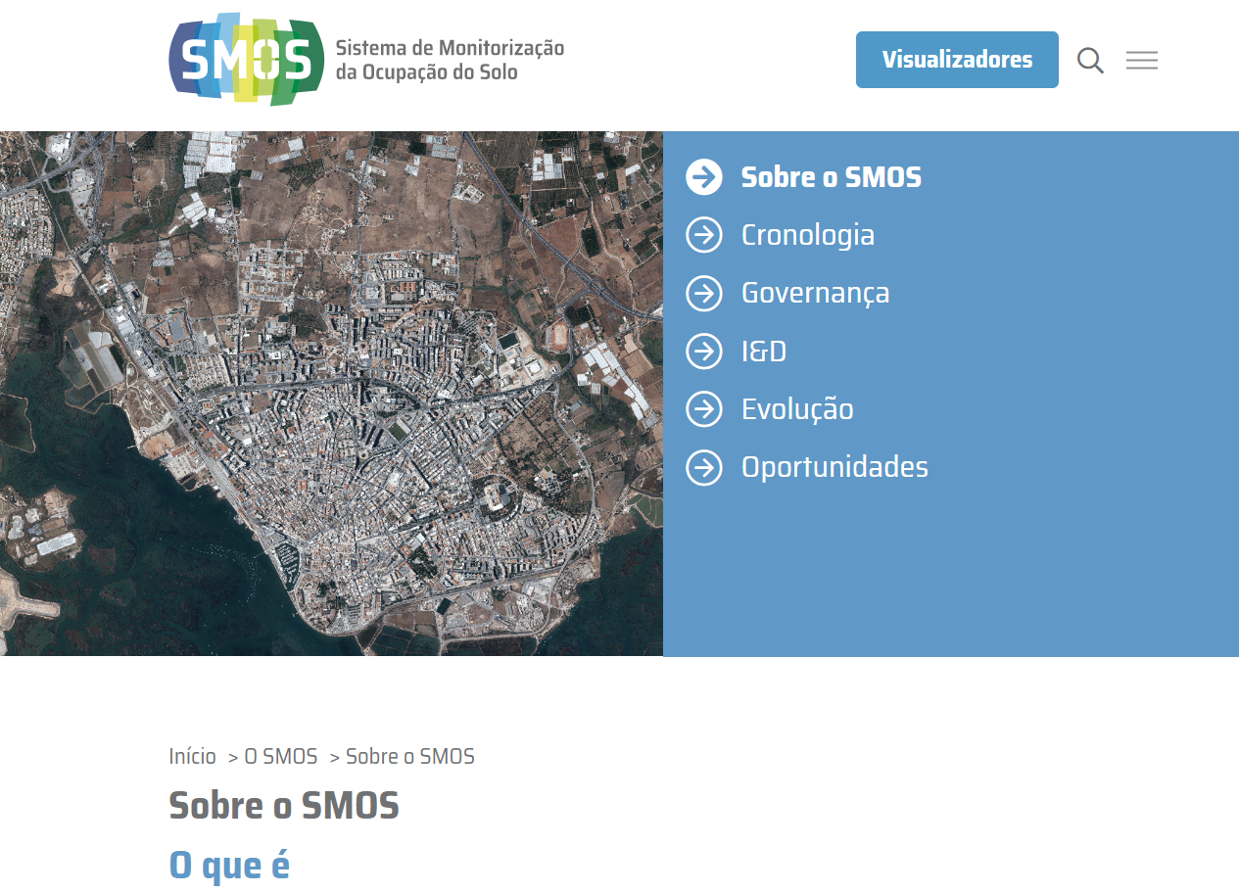

 | https://smos.dgterritorio.gov.pt/cronologia
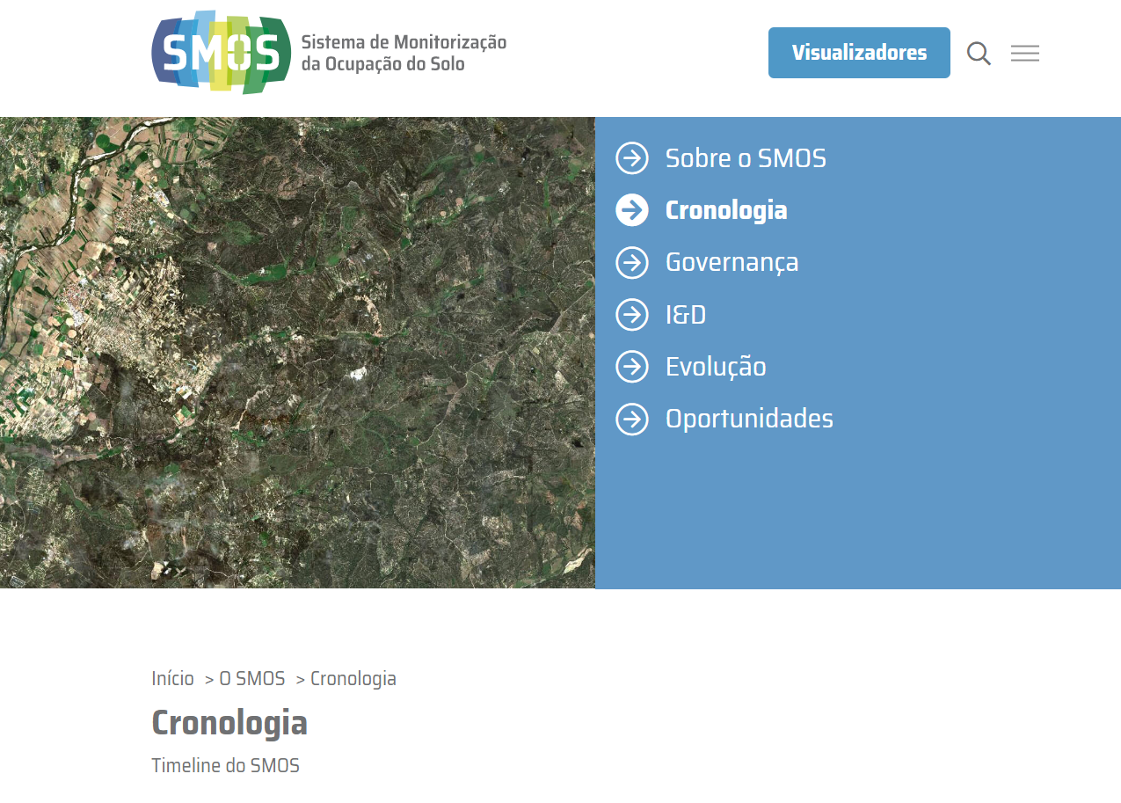

 | https://smos.dgterritorio.gov.pt/governanca
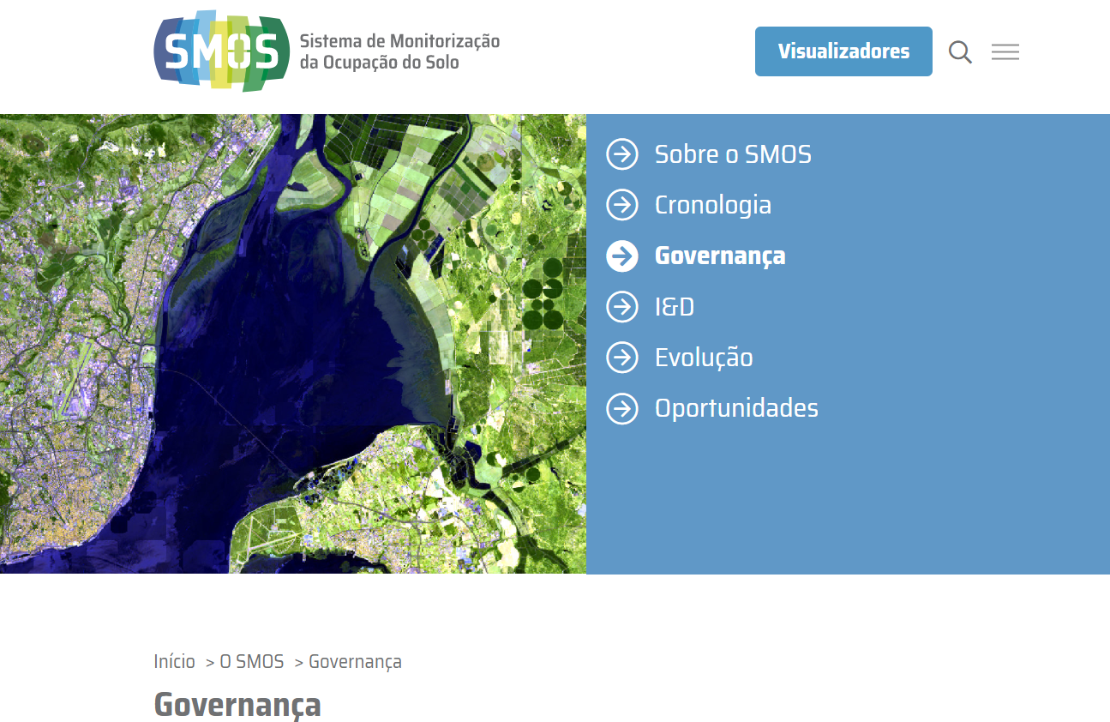

 | https://smos.dgterritorio.gov.pt/id
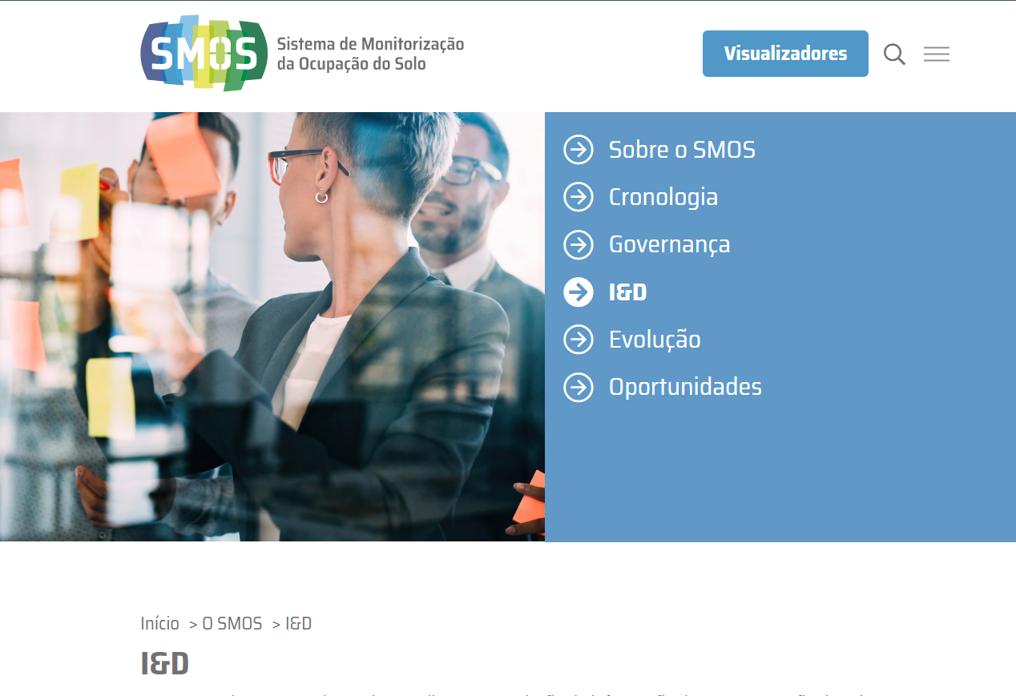

 | https://smos.dgterritorio.gov.pt/evolucao
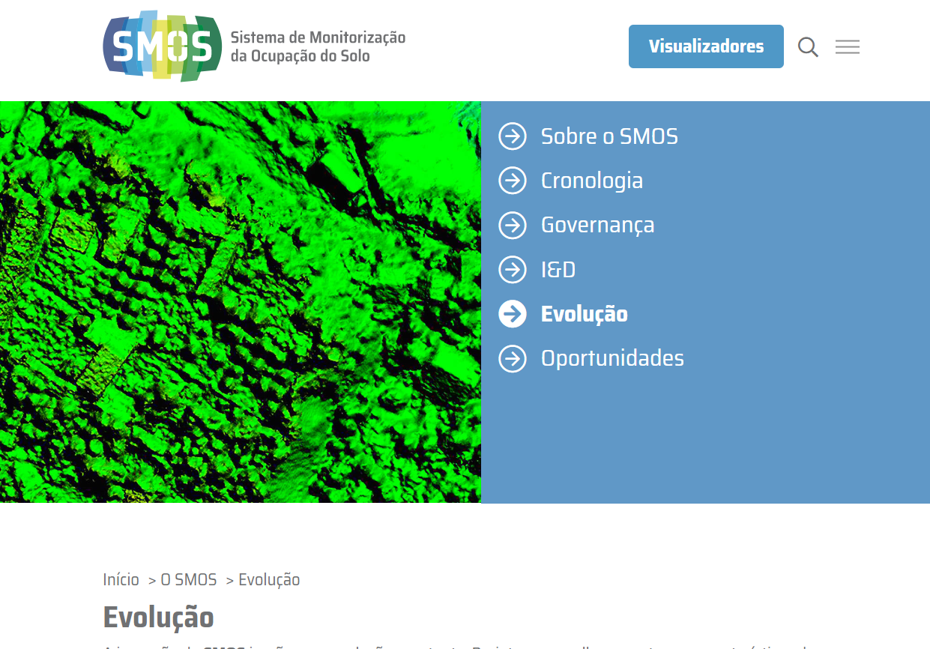

 | https://smos.dgterritorio.gov.pt/oportunidades

3.1
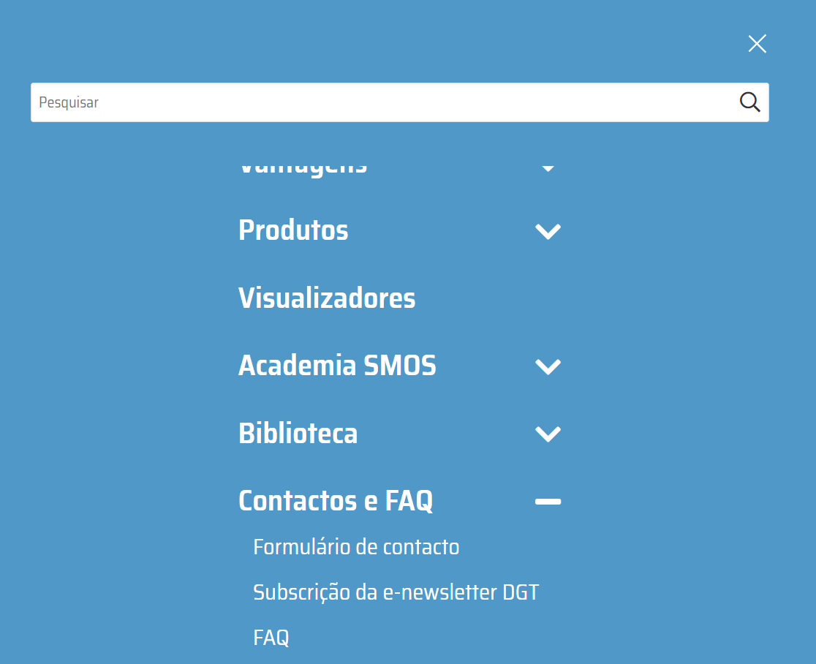
voltar à página inicial |  |  |  | 3 - ESTRUTURA DA NAVEGAÇÃO
 | S | N | NA
 | x |  |  | 3.1 Nenhum nível de navegação tem mais de 9 opções
 |  |  |  | A navegação principal deve ser equilibrada, nem com demasiadas opções de topo sem opções secundárias, nem com poucas opções de topo e muitas opções secundarias. Nenhum nível de navegação deve ter mais de 9 opções.

 | Listagem de evidências
 |  |  |  |  | Notas:
 | Menu de navegação "O SMOS" |  |  |  | A navegação principal do sítio Web SMOS é equilibrada, apresentando menos de 9 níveis de navegação em cada menu.
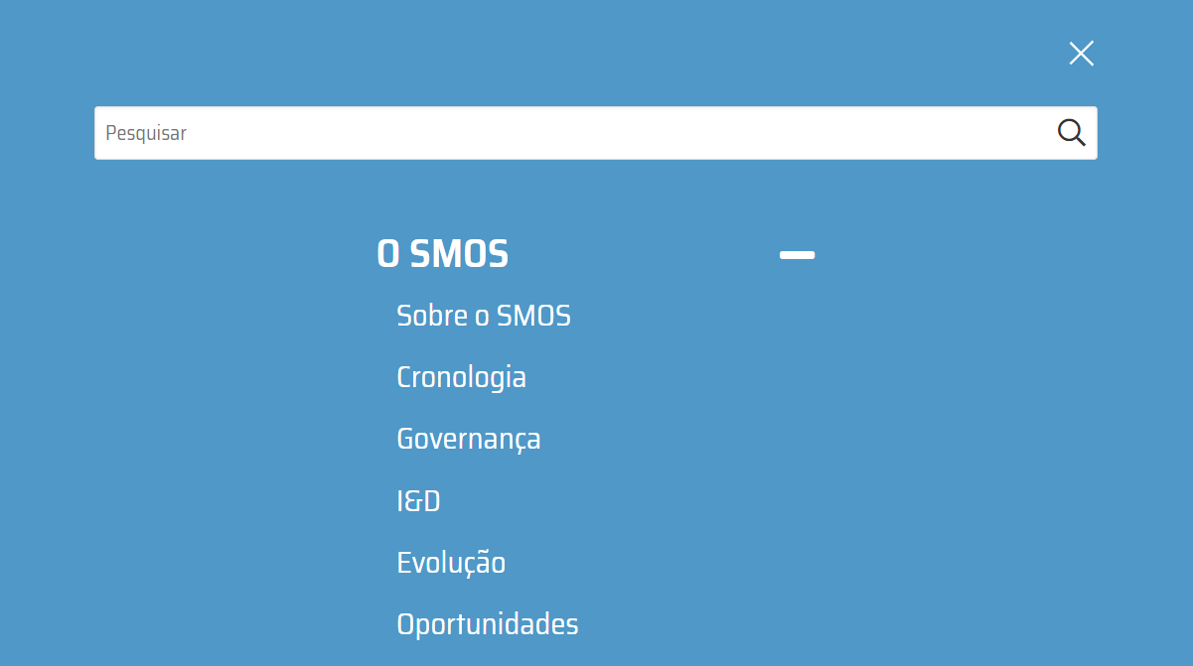

 | Menu de navegação "Vantagens"
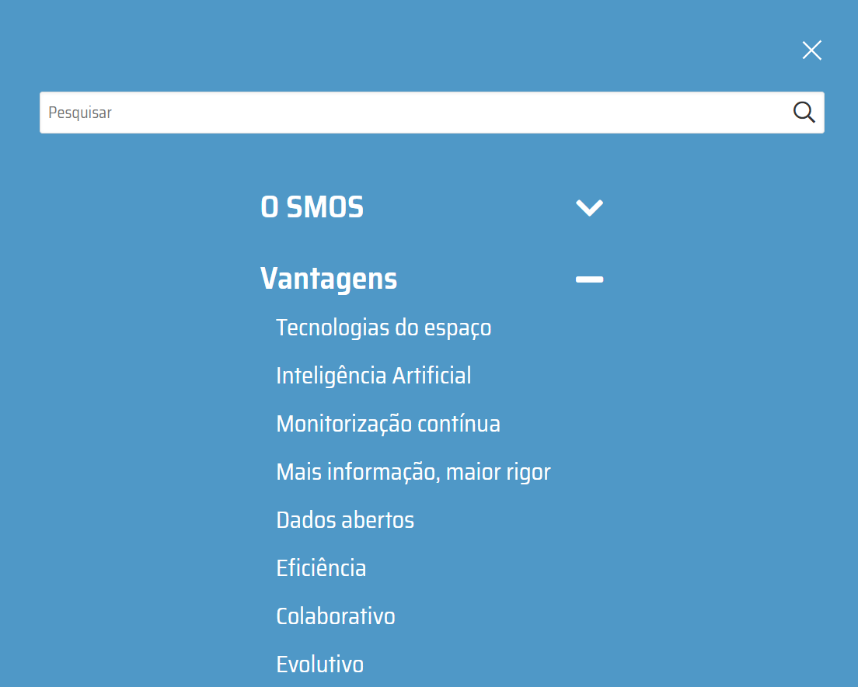

 | Menu de navegação "Produtos"
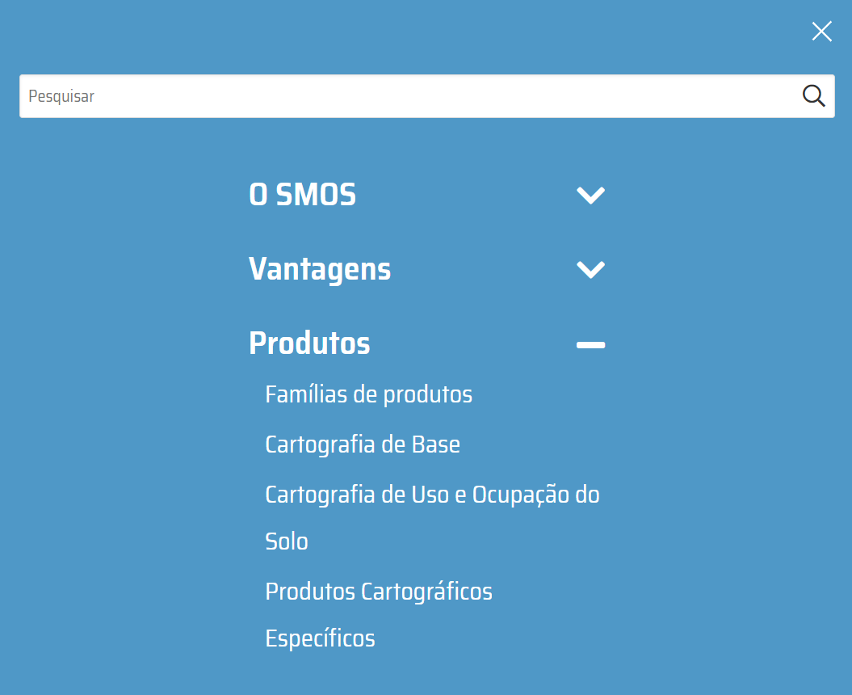

 | Menu de navegação "Academia SMOS"
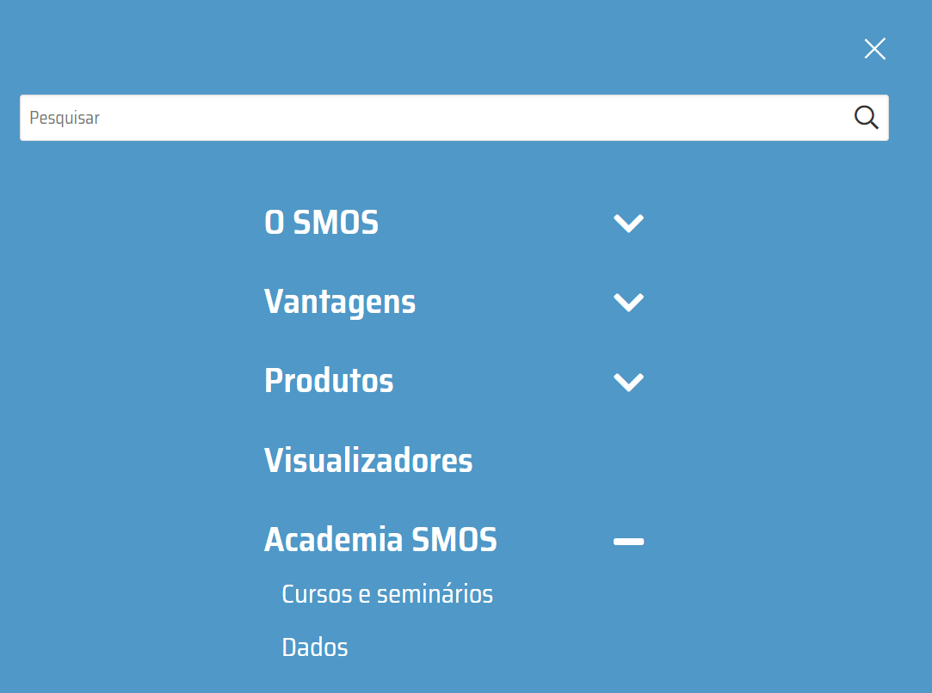

 | Menu de navegação "Biblioteca"
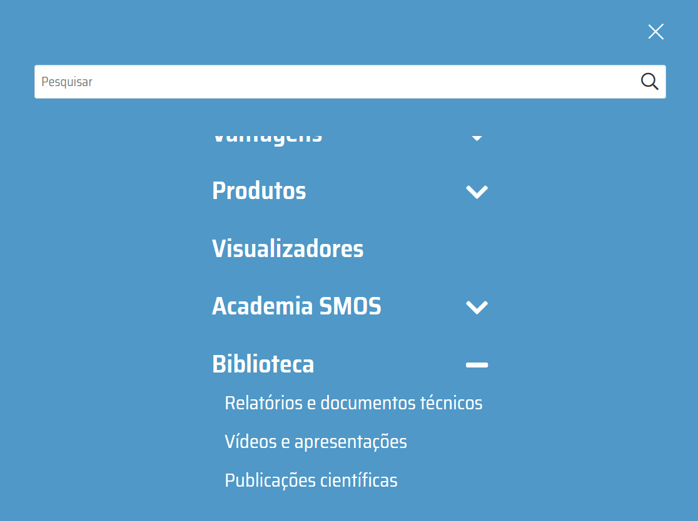

 | Menu de navegação "Contactos e FAQ"

3.3
voltar à página inicial |  |  |  | 3 - ESTRUTURA DA NAVEGAÇÃO
 | S | N | NA
 | x |  |  | 3.3 As hiperligações de texto não devem ser diferenciadas apenas com base na cor
 |  |  |  | As hiperligações de texto devem apresentar um contraste mínimo de 4,5:1 com a envolvente e uma representação visual complementar à cor - idealmente as hiperligações devem apresentar-se sublinhadas. As hiperligações em texto devem apresentar-se da mesma forma em todo o sítio Web.

 | Listagem de evidências
 |  |  |  |  | Notas:
 | https://smos.dgterritorio.gov.pt/oportunidades |  |  |  | As hiperligações de texto do sítio Web SMOS apresentam um contraste de 5,27:1 em relação à envolvente e contemplam uma representação visual complementar à cor, apresentando-se sublinhadas. As hiperligações em texto apresentam-se da mesma forma em todo o sítio Web SMOS. Ferramenta de Validação - Ferramentas do programador do Google Chrome.
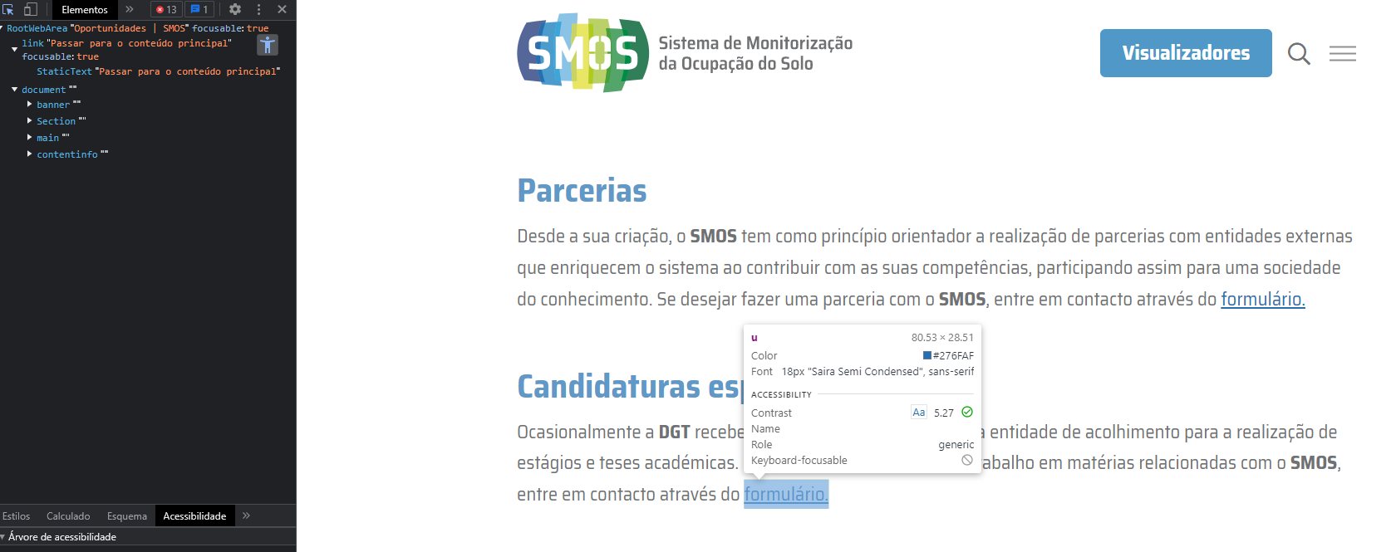

 | https://smos.dgterritorio.gov.pt/sobre-o-smos
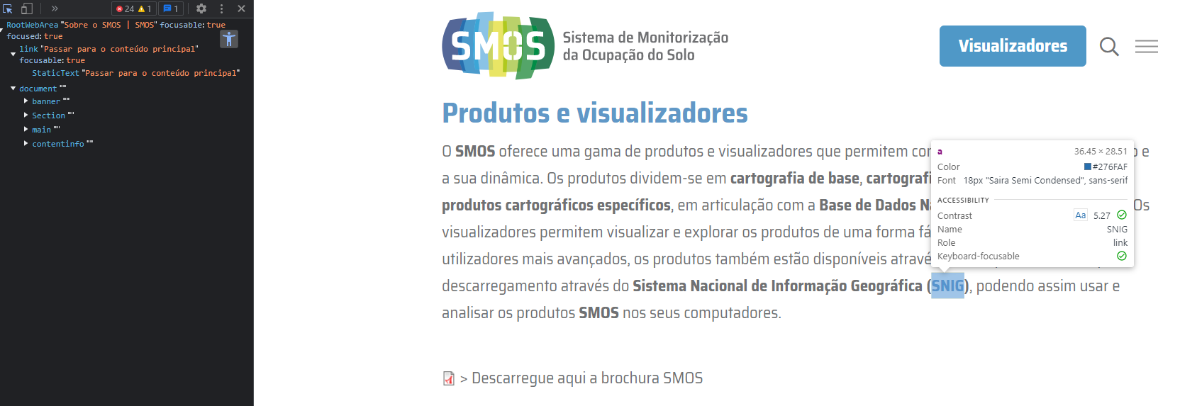

 | https://smos.dgterritorio.gov.pt/cursos-e-seminarios
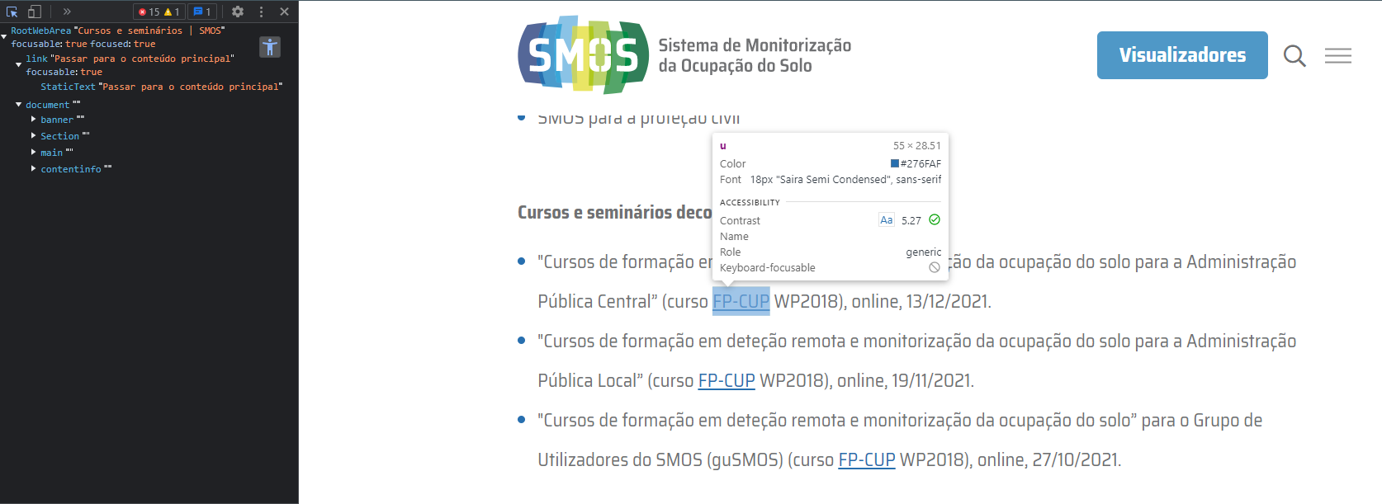

 | https://smos.dgterritorio.gov.pt/relatorios-e-documentos-tecnicos
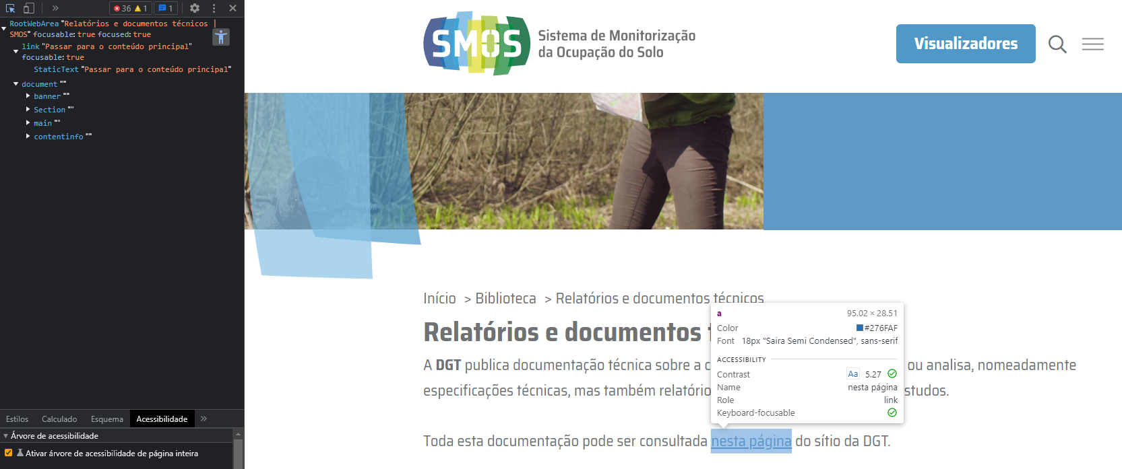

 | https://smos.dgterritorio.gov.pt/publicacoes-cientificas

4.2
voltar à página inicial |  |  |  | 4 - ESTRUTURA DA INFORMAÇÃO
 | S | N | NA
 | x |  |  | 4.2 O layout do sítio Web é adaptável a plataformas móveis sem necessidade de efetuar varrimento horizontal
 |  |  |  | O layout do sítio Web deve ser adaptável aos tamanhos mais comuns de visualização, adaptando-se a várias larguras de ecrã sem que surjam barras de varrimento horizontais.


 | Listagem de evidências
 |  |  |  |  | Notas:
 |  |  |  |  | O layout do sítio Web SMOS é adaptável e responsivo a plataformas móveis, sem necessidade de efetuar varrimento horizontal.

5.1
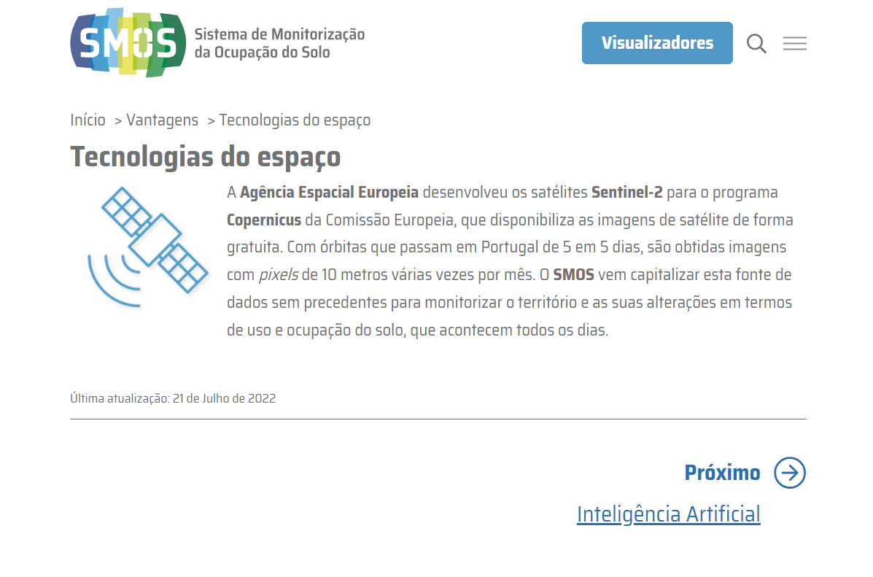
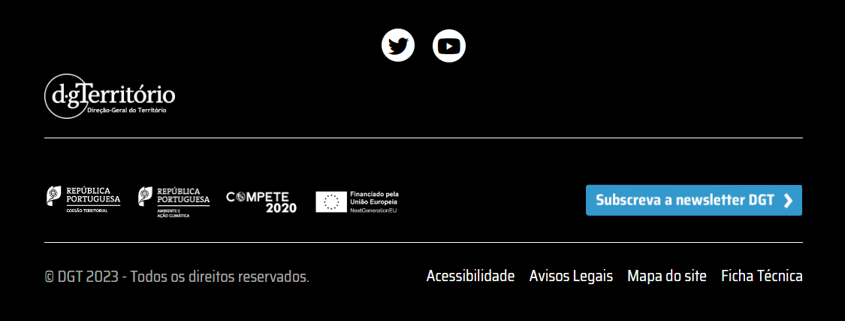
voltar à página inicial |  |  |  | 5 - ELEMENTOS INTERATIVOS
 | S | N | NA
 | x |  |  | 5.1 Não existem elementos interativos acionados apenas com a passagem do rato (hover)
 |  |  |  | Não devem existir elementos de interação, como hiperligações ou botões, que aparecem apenas quando se passa por cima com um dispositivo apontador. Este método de interação não está disponível em aparelhos com interação por toque.

 | Listagem de evidências
 |  |  |  |  | Notas:
 | https://smos.dgterritorio.gov.pt/sobre-o-smos |  |  |  | O sítio Web SMOS não apresenta elementos interativos acionados apenas com a passagem do rato ou de outro dispositivo apontador.

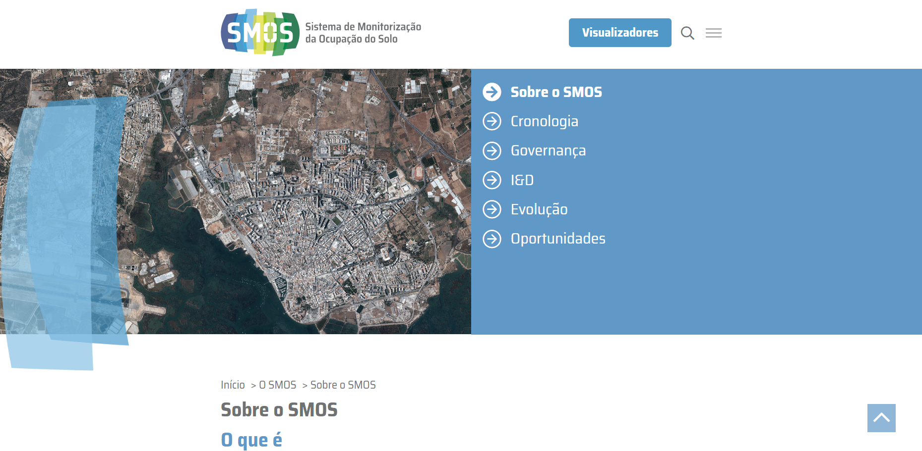

 | https://smos.dgterritorio.gov.pt/tecnologias-do-espaco

5.2
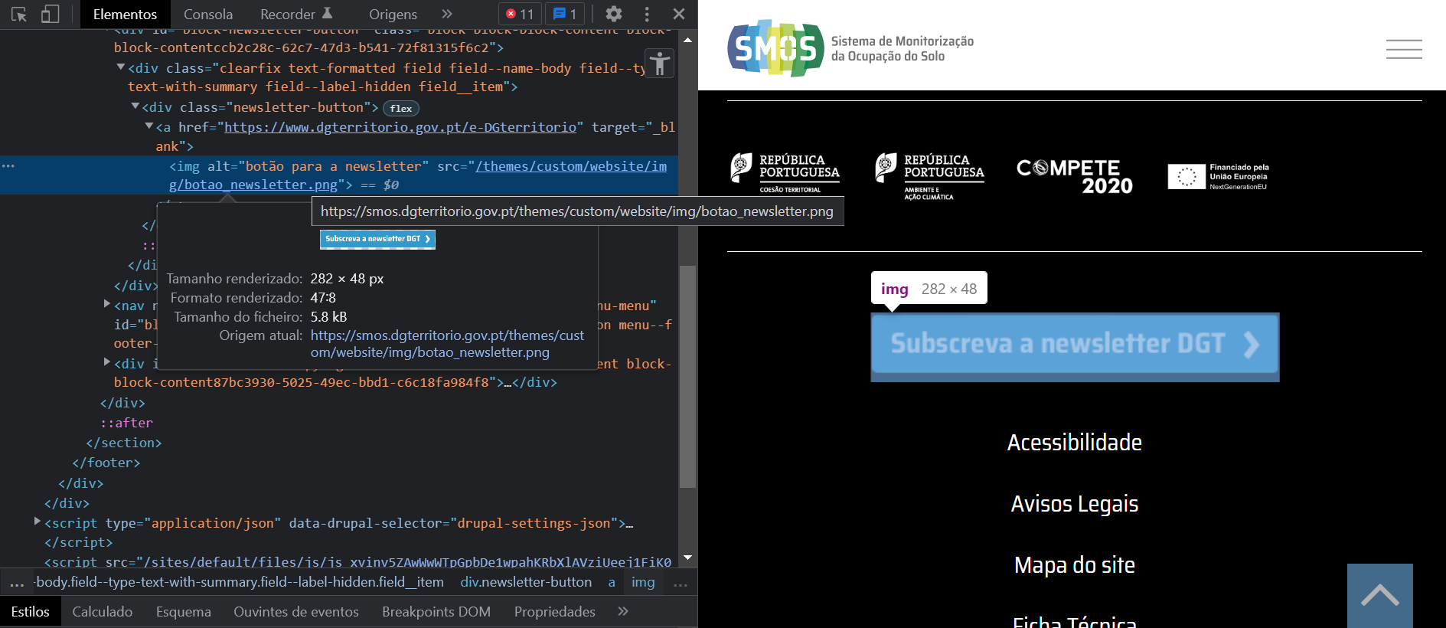
voltar à página inicial |  |  |  | 5 - ELEMENTOS INTERATIVOS
 | S | N | NA
 | x |  |  | 5.2 Os elementos interativos têm uma dimensão mínima de 44px CSS (44 pontos) (vertical e horizontal)
 |  |  |  | De forma a assegurar que todos os elementos interativos são facilmente acionáveis por qualquer tipo de dispositivo apontador ou toque, estes devem ter a dimensão mínima de 44px CSS de altura e de largura.

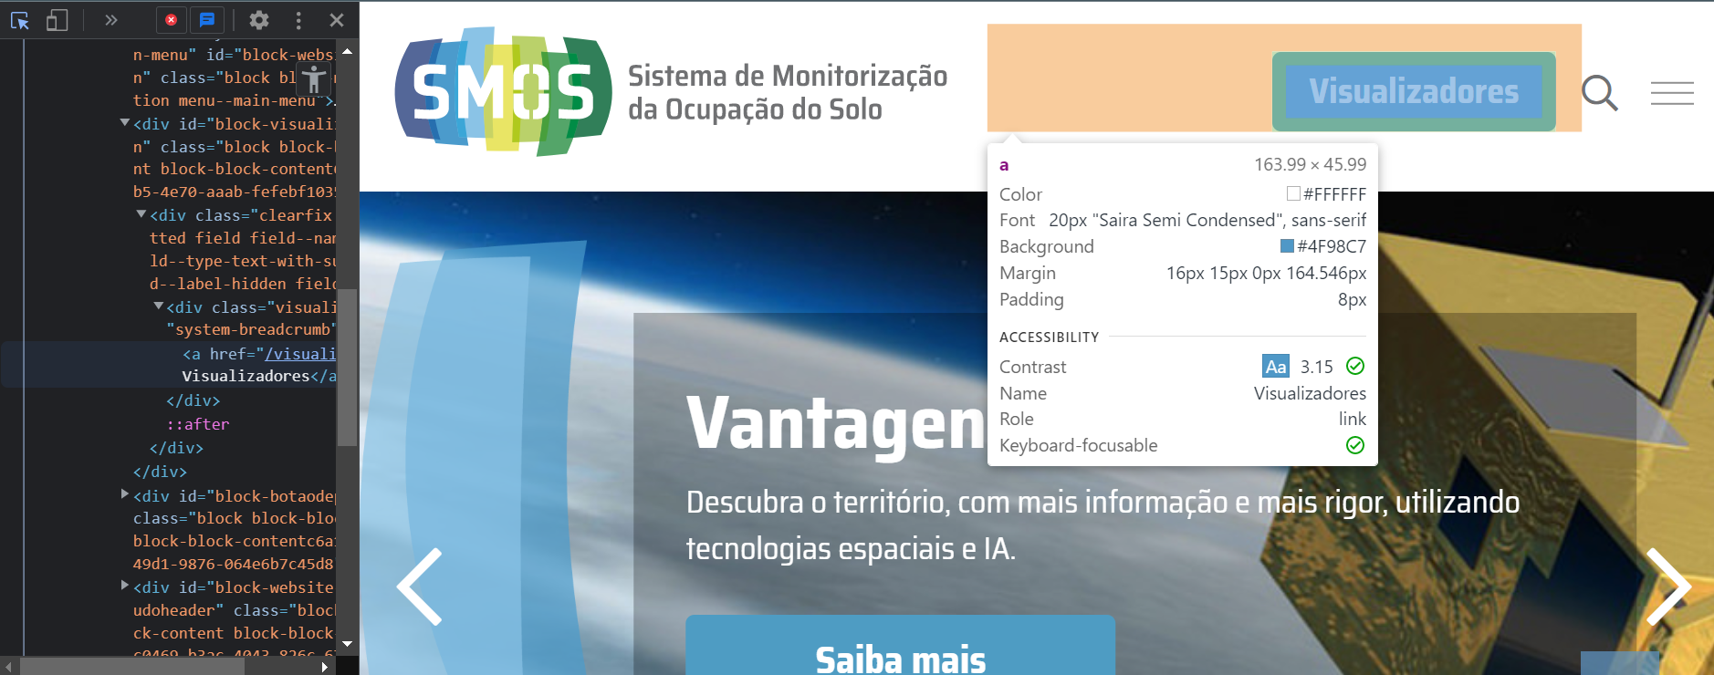
 | Listagem de evidências
 |  |  |  |  | Notas:
 |  |  |  |  | Todos os elementos interativos do sítio Web SMOS têm uma dimensão mínima de 44px CSS (44 pontos). Ferramenta de Validação – Ferramenta do Programador, Google Chrome.

5.3
voltar à página inicial |  |  |  | 5 - ELEMENTOS INTERATIVOS
 | S | N | NA
 | x |  |  | 5.3 Há apenas um botão de ação principal por página e o mesmo encontra-se destacado
 |  |  |  | Deve existir apenas um botão de ação principal por página e o mesmo deve apresentar-se numa cor contrastante. Todos os outros botões devem ser considerados como secundários.

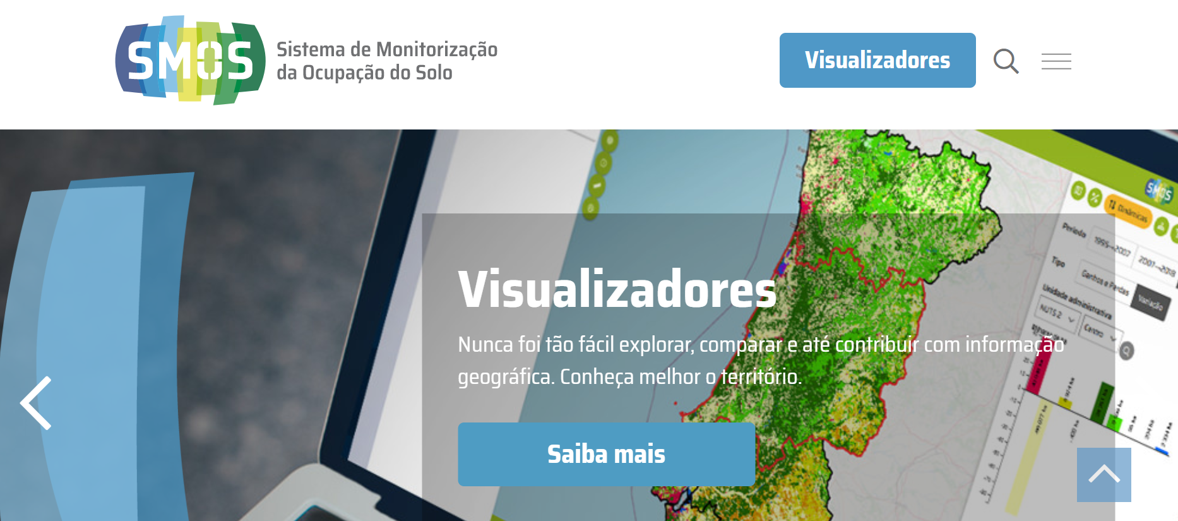
 | Listagem de evidências
 |  |  |  |  | Notas:
 |  |  |  |  | Existe apenas um botão de ação principal por página e o mesmo apresenta-se numa cor contrastante.

5.4
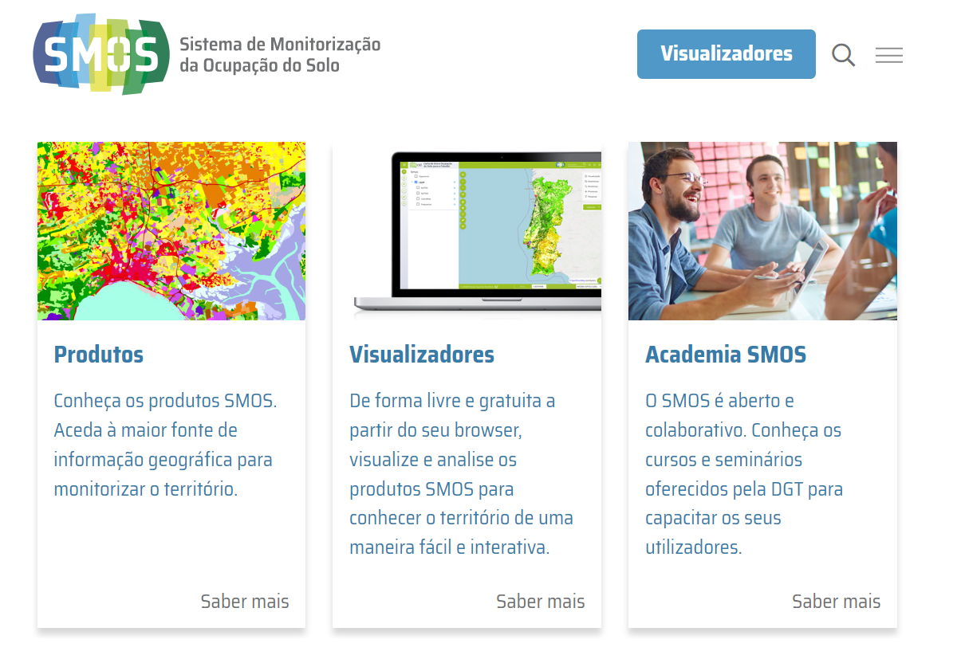
voltar à página inicial |  |  |  | 5 - ELEMENTOS INTERATIVOS
 | S | N | NA
 | x |  |  | 5.4 Elementos gráficos interativos têm de aparentar ser clicáveis
 |  |  |  | Os elementos gráficos clicáveis devem ser percecionáveis como tal, através da forma, da cor ou do aparente volume.

 | Listagem de evidências
 |  |  |  |  | Notas:
 |  |  |  |  | Os elementos gráficos interativos do sítio web SMOS aparentam ser clicáveis, através da forma, cor e do aparente volume.

